1.遊び方
1.文字当てクイズ

①文字当てクイズの遊び方

1.「c:\20230201\Powershell」フォルダーを作り、「mojiate.ps1」ファイルを入れてください

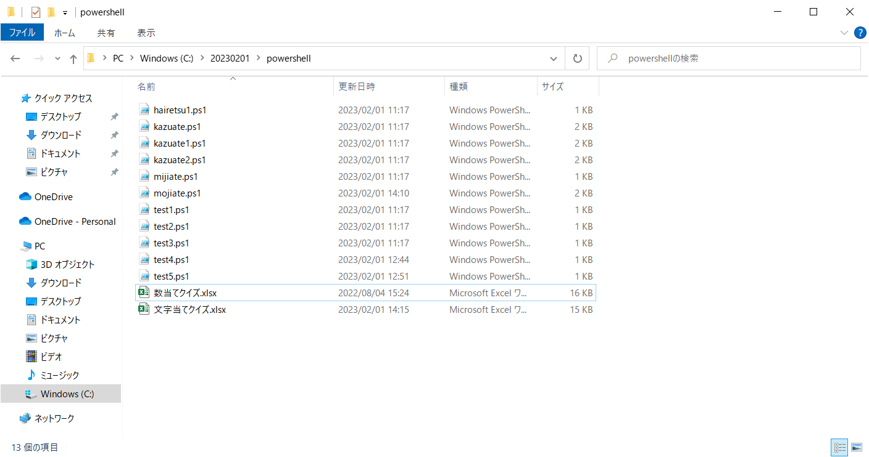

2.左下の「スタート」ボタンを左クリックし、Wから「Windows Powershell ISE」を選びます。

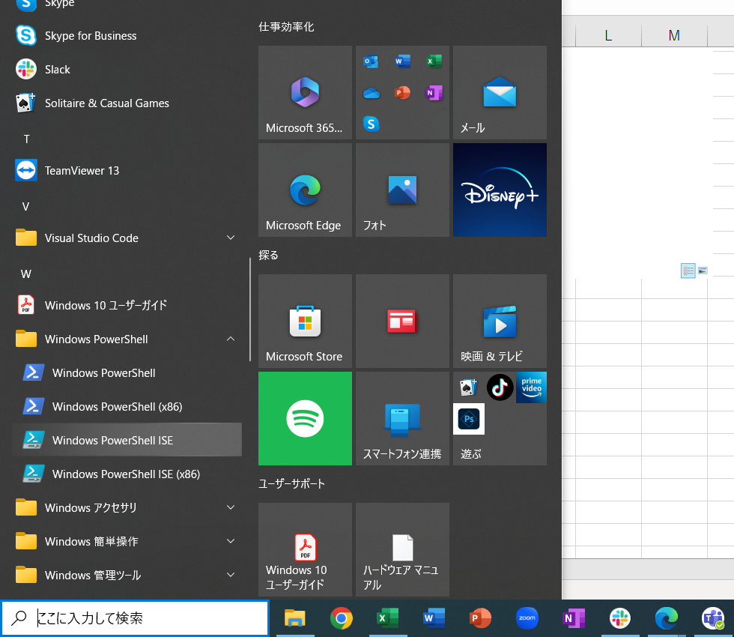

3.下画面に「cd c:\20230201\powershell」と入力してください

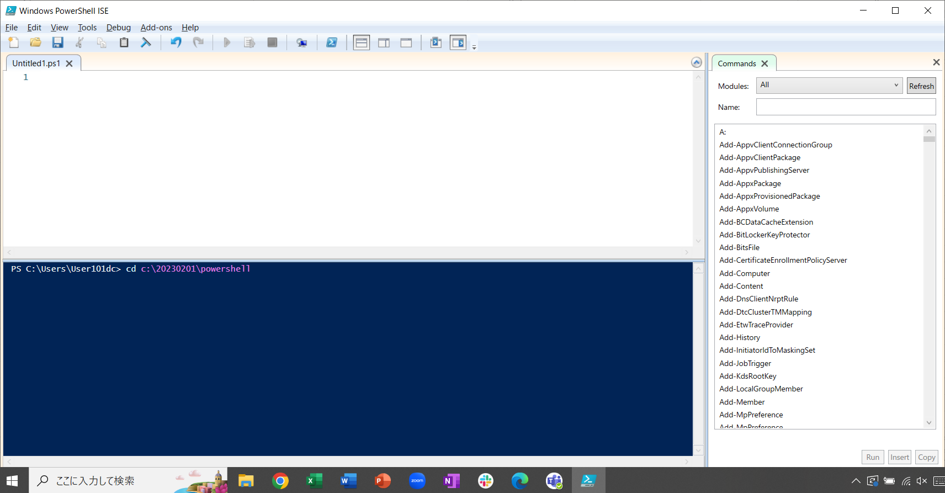

4.「.\mojiate.ps1」と入力し、「Enter」キーを押下してください。

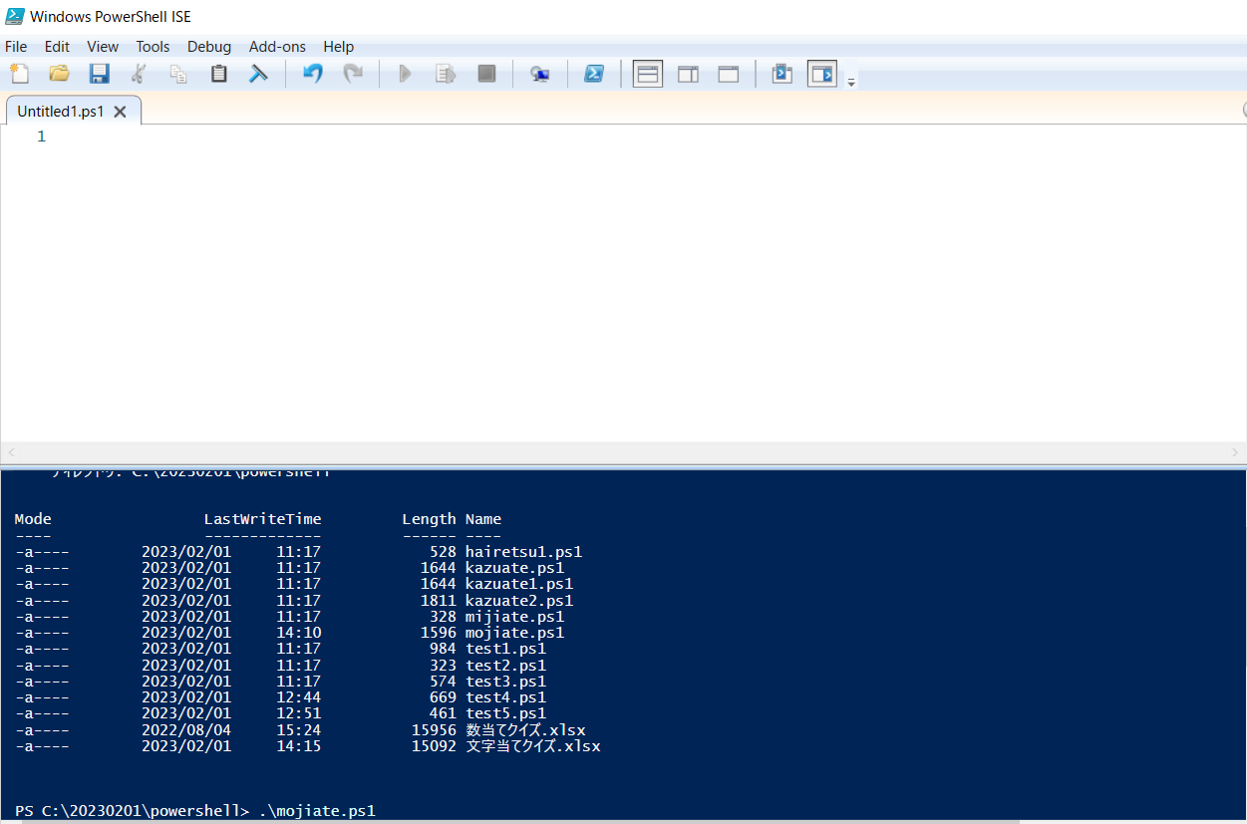

5.「A,B,C,Dの4文字を使ったアルファベット4語を入力してください:」がコンソールに表示されるので、A、B、C、Dの文字を組み合わせて4文字のアルファベットを
入力してください。（小文字でもよい)

6. 不正解の場合、もし文字の左からn番目が正解の場合、下記の文字がコンソールに表示されます。正解がない場合は正解表示はでません。

7．正解の場合、下記の文字がコンソールに表示されます。

2.処理の流れ
２．処理の流れ

START

正解の文字列を作成する。
アルファベット4文字作成

アルファベット4文字を入力する。

入力した文字列が正解と完全一致かしているか？

N

不正解のメッセージと、左から何番目の文字が正解か標準出力に表示する
Y
正解した回数と「正解しました」のメッセージを標準出力に出力する。

END

